2
２ 結果の概要

北海道における平成28年度の身長・体重の平均値は表１～２のとおりで、全国との比較では、
５歳男児及び１６歳女子の身長を除き全国平均値を上回るか同等でした。
また、北海道における肥満傾向児・痩身傾向児の出現率は表４のとおりとなっています。

表１ 身長の平均値（前年度対比及び全国対比） |  |  |  |  |  |  |  |  | （単位：㎝）
区 分 |  |  |  | 北海道 |  |  |  | 全国 | 対全国差
 |  |  |  | Ｈ２８ |  | Ｈ２７ 平均値 | 対前年度差 | Ｈ２８ 平均値
 |  |  |  | 平均値 | 標準偏差
 | 幼稚園 | 5 | 歳 | 110.1 | 4.69 | 110.7 | △ 0.6 | 110.4 | △ 0.3
 | 小学校 | 6 |  | 116.7 | 5.20 | 116.9 | △ 0.2 | 116.5 | 0.2
 |  | 7 |  | 122.7 | 4.87 | 123.0 | △ 0.3 | 122.5 | 0.2
 |  | 8 |  | 128.7 | 5.46 | 128.8 | △ 0.1 | 128.1 | 0.6
 |  | 9 |  | 134.7 | 5.62 | 133.6 | 1.1 | 133.6 | 1.1
 |  | 10 |  | 139.1 | 6.34 | 139.4 | △ 0.3 | 138.8 | 0.3
男 |  | 11 |  | 146.6 | 7.28 | 145.4 | 1.2 | 145.2 | 1.4
 | 中学校 | 12 |  | 153.9 | 8.25 | 153.4 | 0.5 | 152.7 | 1.2
 |  | 13 |  | 161.1 | 7.80 | 160.8 | 0.3 | 159.9 | 1.2
 |  | 14 |  | 165.9 | 6.40 | 165.6 | 0.3 | 165.2 | 0.7
 | 高等学校 | 15 |  | 168.5 | 5.88 | 169.0 | △ 0.5 | 168.3 | 0.2
 |  | 16 |  | 170.1 | 6.31 | 170.0 | 0.1 | 169.9 | 0.2
 |  | 17 |  | 170.9 | 5.85 | 171.2 | △ 0.3 | 170.7 | 0.2
 | 幼稚園 | 5 | 歳 | 109.5 | 4.91 | 109.2 | 0.3 | 109.4 | 0.1
 | 小学校 | 6 |  | 115.8 | 4.97 | 116.1 | △ 0.3 | 115.6 | 0.2
 |  | 7 |  | 121.8 | 5.22 | 121.8 | 0.0 | 121.5 | 0.3
 |  | 8 |  | 127.7 | 5.58 | 127.7 | 0.0 | 127.2 | 0.5
 |  | 9 |  | 133.9 | 6.20 | 134.5 | △ 0.6 | 133.4 | 0.5
 |  | 10 |  | 140.8 | 6.67 | 140.1 | 0.7 | 140.2 | 0.6
女 |  | 11 |  | 148.0 | 6.76 | 147.4 | 0.6 | 146.8 | 1.2
 | 中学校 | 12 |  | 152.9 | 5.76 | 152.7 | 0.2 | 151.9 | 1.0
 |  | 13 |  | 155.3 | 5.63 | 155.2 | 0.1 | 154.8 | 0.5
 |  | 14 |  | 156.8 | 5.25 | 156.8 | 0.0 | 156.5 | 0.3
 | 高等学校 | 15 |  | 157.2 | 5.08 | 157.5 | △ 0.3 | 157.1 | 0.1
 |  | 16 |  | 157.2 | 5.52 | 157.5 | △ 0.3 | 157.5 | △ 0.3
 |  | 17 |  | 157.8 | 5.26 | 158.2 | △ 0.4 | 157.8 | 0.0

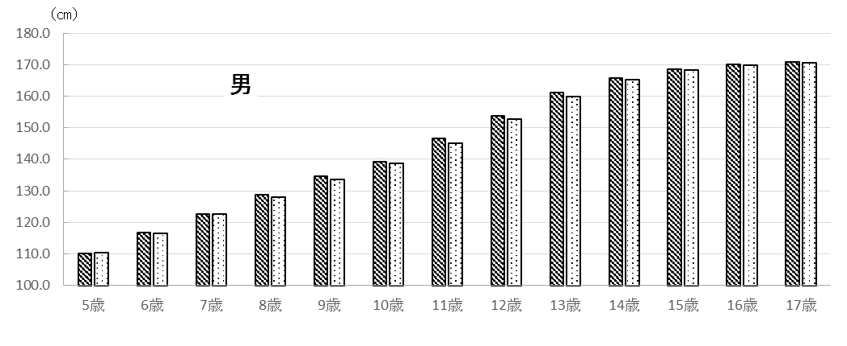
 |  |  |  | 図１ 平成28年度 身長の平均値

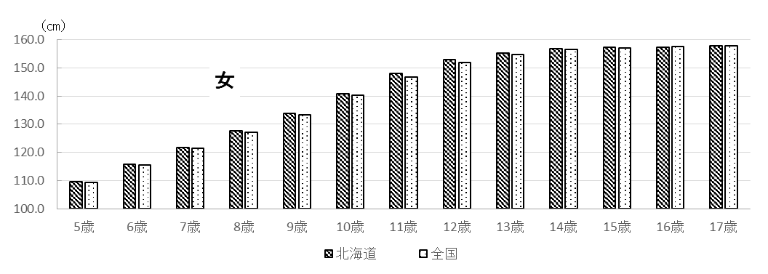

3
表２ 体重の平均値（前年度対比及び全国対比） |  |  |  |  |  |  |  |  | （単位：㎏）
区 分 |  |  |  | 北海道 |  |  |  | 全国 | 対全国差
 |  |  |  | Ｈ２８ |  | Ｈ２７ 平均値 | 対前年度差 | Ｈ２８ 平均値
 |  |  |  | 平均値 | 標準偏差
 | 幼稚園 | 5 | 歳 | 19.0 | 2.92 | 19.2 | △ 0.2 | 18.9 | 0.1
 | 小学校 | 6 |  | 21.5 | 3.67 | 21.5 | 0.0 | 21.4 | 0.1
 |  | 7 |  | 24.6 | 4.59 | 24.5 | 0.1 | 24.0 | 0.6
 |  | 8 |  | 28.3 | 6.19 | 28.0 | 0.3 | 27.2 | 1.1
 |  | 9 |  | 32.6 | 7.36 | 31.4 | 1.2 | 30.6 | 2.0
 |  | 10 |  | 34.9 | 7.92 | 35.3 | △ 0.4 | 34.0 | 0.9
男 |  | 11 |  | 41.0 | 9.88 | 39.7 | 1.3 | 38.4 | 2.6
 | 中学校 | 12 |  | 45.5 | 10.81 | 45.8 | △ 0.3 | 44.0 | 1.5
 |  | 13 |  | 50.5 | 10.26 | 50.4 | 0.1 | 48.8 | 1.7
 |  | 14 |  | 55.5 | 10.15 | 55.4 | 0.1 | 53.9 | 1.6
 | 高等学校 | 15 |  | 60.1 | 11.52 | 60.7 | △ 0.6 | 58.7 | 1.4
 |  | 16 |  | 62.0 | 12.13 | 61.4 | 0.6 | 60.5 | 1.5
 |  | 17 |  | 64.4 | 12.31 | 63.4 | 1.0 | 62.5 | 1.9
 | 幼稚園 | 5 | 歳 | 18.6 | 2.72 | 18.3 | 0.3 | 18.5 | 0.1
 | 小学校 | 6 |  | 21.0 | 3.57 | 21.4 | △ 0.4 | 20.9 | 0.1
 |  | 7 |  | 23.8 | 4.66 | 23.5 | 0.3 | 23.5 | 0.3
 |  | 8 |  | 27.0 | 5.15 | 27.4 | △ 0.4 | 26.4 | 0.6
 |  | 9 |  | 30.8 | 6.38 | 30.6 | 0.2 | 29.8 | 1.0
 |  | 10 |  | 34.5 | 7.12 | 34.7 | △ 0.2 | 34.0 | 0.5
女 |  | 11 |  | 40.9 | 9.06 | 40.5 | 0.4 | 39.0 | 1.9
 | 中学校 | 12 |  | 45.0 | 8.51 | 45.3 | △ 0.3 | 43.7 | 1.3
 |  | 13 |  | 48.0 | 8.63 | 48.0 | 0.0 | 47.2 | 0.8
 |  | 14 |  | 50.3 | 7.62 | 50.8 | △ 0.5 | 50.0 | 0.3
 | 高等学校 | 15 |  | 53.1 | 8.81 | 52.3 | 0.8 | 51.7 | 1.4
 |  | 16 |  | 53.1 | 8.39 | 53.1 | 0.0 | 52.6 | 0.5
 |  | 17 |  | 54.0 | 8.30 | 53.7 | 0.3 | 52.9 | 1.1

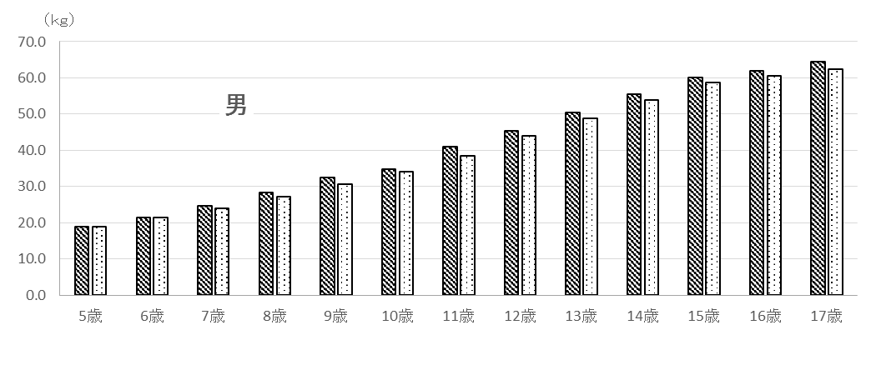
 |  |  |  |  | 図２ 平成28年度 体重の平均値

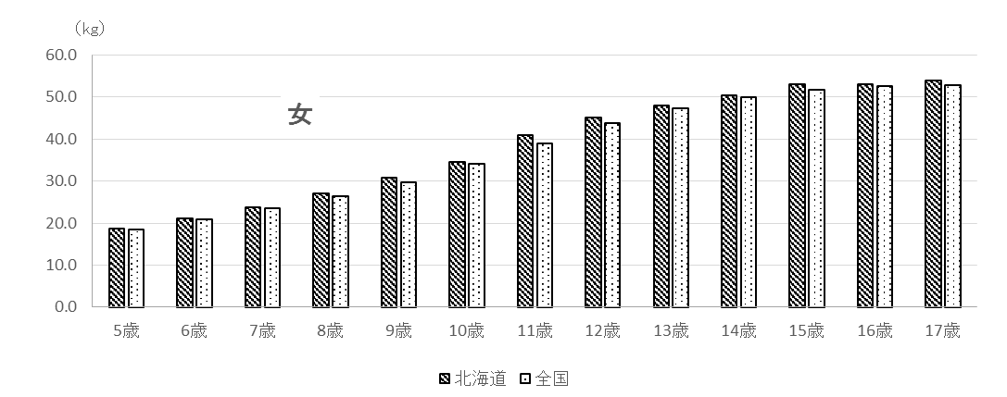

4
 | 表３ １７歳までの各年度時における身長・体重平均値
 |  |  |  |  | 男 |  |  |  | 女
 | 年度 | 年齢 |  | 身長 |  | 体重 |  | 身長 |  | 体重
 |  |  |  | 北海道 | 全国 | 北海道 | 全国 | 北海道 | 全国 | 北海道 | 全国
 | H16 | 5 | 歳 | 111.3 | 110.9 | 19.6 | 19.1 | 110.0 | 110.0 | 18.7 | 18.7
 | H17 | 6 |  | 117.1 | 116.6 | 21.9 | 21.6 | 116.4 | 115.8 | 21.6 | 21.1
 | H18 | 7 |  | 123.1 | 122.5 | 24.9 | 24.2 | 122.3 | 121.7 | 24.1 | 23.6
 | H19 | 8 |  | 128.8 | 128.3 | 28.6 | 27.4 | 127.6 | 127.4 | 27.3 | 26.6
 | H20 | 9 |  | 134.0 | 133.7 | 32.4 | 30.8 | 134.4 | 133.6 | 31.2 | 30.1
 | H21 | 10 |  | 139.0 | 138.9 | 35.7 | 34.2 | 140.7 | 140.3 | 35.2 | 34.1
 | H22 | 11 |  | 145.9 | 145.0 | 40.2 | 38.4 | 147.3 | 146.8 | 39.9 | 39.0
 | H23 | 12 |  | 153.2 | 152.3 | 45.5 | 43.8 | 152.4 | 151.9 | 45.0 | 43.6
 | H24 | 13 |  | 161.2 | 159.5 | 51.2 | 49.0 | 155.0 | 155.0 | 48.3 | 47.4
 | H25 | 14 |  | 165.8 | 165.0 | 55.2 | 54.0 | 156.9 | 156.5 | 50.6 | 49.9
 | H26 | 15 |  | 168.6 | 168.3 | 58.9 | 58.9 | 157.4 | 157.0 | 52.3 | 51.4
 | H27 | 16 |  | 170.0 | 169.8 | 61.4 | 60.6 | 157.5 | 157.6 | 53.1 | 52.6
 | H28 | 17 |  | 170.9 | 170.7 | 64.4 | 62.5 | 157.8 | 157.8 | 54.0 | 52.9

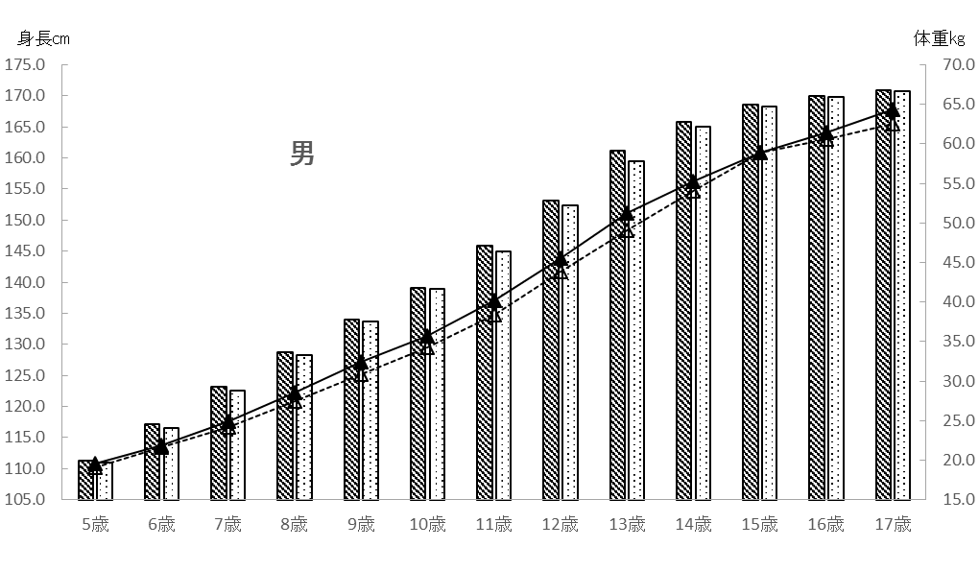
図３ １７歳までの各年度時における身長・体重平均値

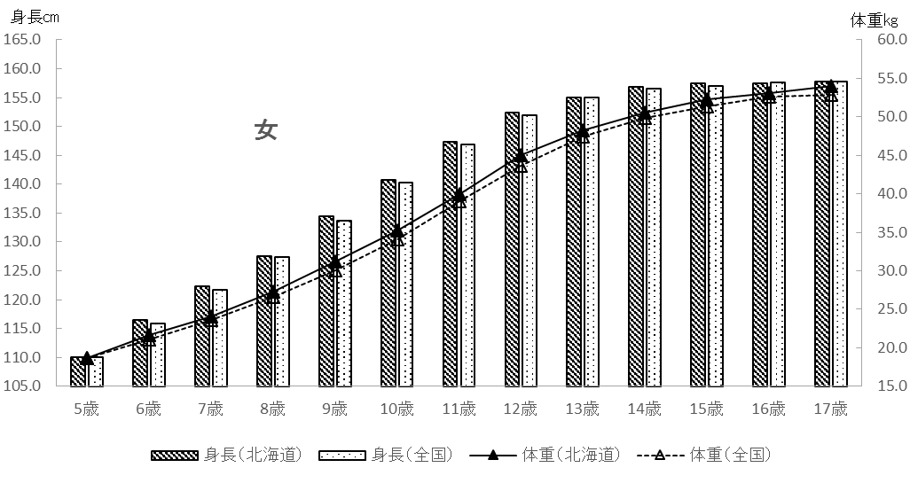

6
肥満・痩身については、性別、年齢別、身長別標準体重から肥満度を算出し、肥満度が２０％
以上の者を肥満傾向児、－２０％以下の者を痩身傾向児としています。
肥満度の求め方は以下のとおりです。

肥満度（過体重度）
＝〔実測体重（kg）－身長別標準体重（kg）〕／身長別標準体重（kg）×１００（％）

 | ＊身長別標準体重（kg）＝ａ×実測身長（cm）－ｂ
係数
年齢
 |  | 男 |  |  |  | 女
 |  | ａ |  | ｂ |  | ａ |  |  | b
 | 5 | 0.386 |  | 23.699 |  | 0.377 |  |  | 22.750
 | 6 | 0.461 |  | 32.382 |  | 0.458 |  |  | 32.079
 | 7 | 0.513 |  | 38.878 |  | 0.508 |  |  | 38.367
 | 8 | 0.592 |  | 48.804 |  | 0.561 |  |  | 45.006
 | 9 | 0.687 |  | 61.390 |  | 0.652 |  |  | 56.992
 | 10 | 0.752 |  | 70.461 |  | 0.730 |  |  | 68.091
 | 11 | 0.782 |  | 75.106 |  | 0.803 |  |  | 78.846
 | 12 | 0.783 |  | 75.642 |  | 0.796 |  |  | 76.934
 | 13 | 0.815 |  | 81.348 |  | 0.655 |  |  | 54.234
 | 14 | 0.832 |  | 83.695 |  | 0.594 |  |  | 43.264
 | 15 | 0.766 |  | 70.989 |  | 0.560 |  |  | 37.002
 | 16 | 0.656 |  | 51.822 |  | 0.578 |  |  | 39.057
 | 17 | 0.672 |  | 53.642 |  | 0.598 |  |  | 42.339

出典：公益財団法人 日本学校保健会 『児童生徒等の健康診断マニュアル（平成27年度改訂)』

＊（参考）平成２８年度調査における平均身長時の標準体重

年齢
 |  |  |  |  |  |  |  | 北 海 道
 |  |  |  | 男 |  |  |  |  |  |  | 女
 | 平均身長 （cm） |  | 平均身長時の標準体重（kg）Ａ |  | 平均体重 （kg）Ｂ |  | 差 Ｂ－Ａ （kg） |  | 平均身長 （cm） | 平均身長時の標準体重（kg）Ｃ |  | 平均体重 （kg）Ｄ | 差 Ｄ－Ｃ （kg）
5 | 110.1 |  | 18.8 |  | 19.0 |  | 0.2 |  | 109.5 | 18.5 |  | 18.6 | 0.1
6 | 116.7 |  | 21.4 |  | 21.5 |  | 0.1 |  | 115.8 | 21.0 |  | 21.0 | 0.0
7 | 122.7 |  | 24.1 |  | 24.6 |  | 0.5 |  | 121.8 | 23.5 |  | 23.8 | 0.3
8 | 128.7 |  | 27.4 |  | 28.3 |  | 0.9 |  | 127.7 | 26.6 |  | 27.0 | 0.4
9 | 134.7 |  | 31.1 |  | 32.6 |  | 1.5 |  | 133.9 | 30.3 |  | 30.8 | 0.5
10 | 139.1 |  | 34.1 |  | 34.9 |  | 0.8 |  | 140.8 | 34.7 |  | 34.5 | -0.2
11 | 146.6 |  | 39.5 |  | 41.0 |  | 1.5 |  | 148.0 | 40.0 |  | 40.9 | 0.9
12 | 153.9 |  | 44.9 |  | 45.5 |  | 0.6 |  | 152.9 | 44.8 |  | 45.0 | 0.2
13 | 161.1 |  | 49.9 |  | 50.5 |  | 0.6 |  | 155.3 | 47.5 |  | 48.0 | 0.5
14 | 165.9 |  | 54.3 |  | 55.5 |  | 1.2 |  | 156.8 | 49.9 |  | 50.3 | 0.4
15 | 168.5 |  | 58.1 |  | 60.1 |  | 2.0 |  | 157.2 | 51.0 |  | 53.1 | 2.1
16 | 170.1 |  | 59.8 |  | 62.0 |  | 2.2 |  | 157.2 | 51.8 |  | 53.1 | 1.3
17 | 170.9 |  | 61.2 |  | 64.4 |  | 3.2 |  | 157.8 | 52.0 |  | 54.0 | 2.0

7
図４ 身長の平均値の推移 （単位：㎝）

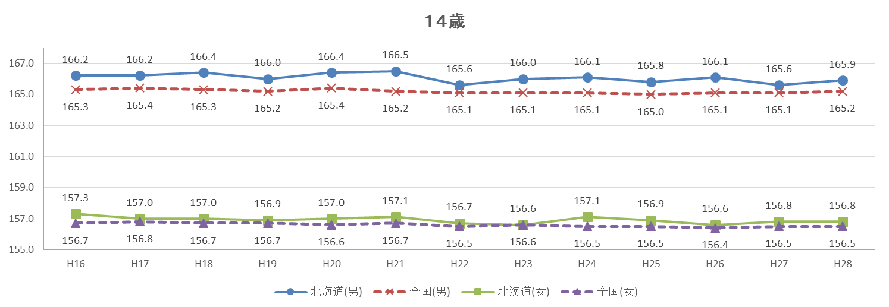

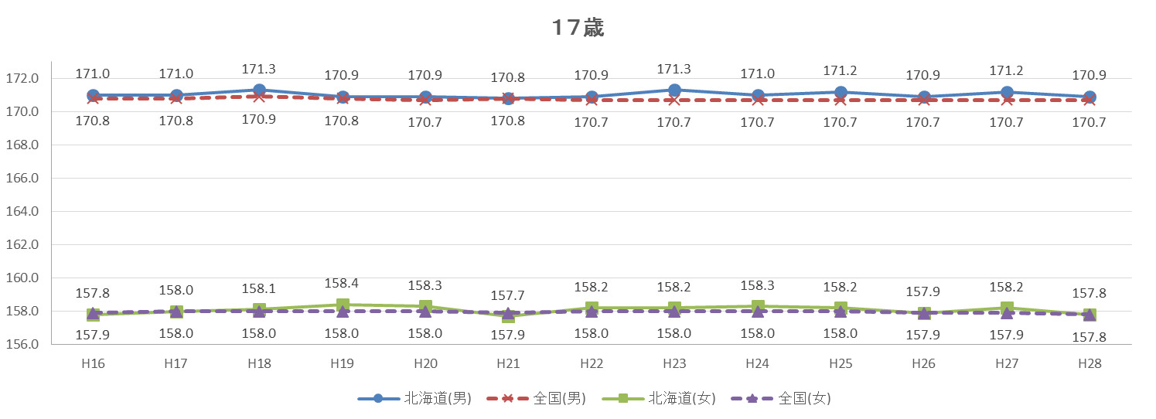

9
３ ３０年前との比較

北海道における平成28年度の身長・体重の平均値を30年前（昭和61年度）の平均値と比較すると、
５歳男児及び女子のいくつかの年齢区分を除き、30年前の数値を上回るか同等でした。

表５ ３０年前の身長・体重平均値との比較
区 分 |  |  |  | 身長 |  |  |  | 体重
 |  |  |  | Ｈ２８ | Ｓ６１ | 差 | 増減率 | Ｈ２８ | Ｓ６１ | 差 | 増減率
 |  |  |  | (cm) | (cm) | (cm) | (％) | (kg) | (kg) | (kg) | (％)
 | 幼稚園 | 5 | 歳 | 110.1 | 111.3 | △ 1.2 | △ 1.1 | 19.0 | 19.4 | △ 0.4 | △ 2.1
 | 小学校 | 6 |  | 116.7 | 116.7 | 0.0 | 0.0 | 21.5 | 21.3 | 0.2 | 0.9
 |  | 7 |  | 122.7 | 122.1 | 0.6 | 0.5 | 24.6 | 24.1 | 0.5 | 2.1
 |  | 8 |  | 128.7 | 128.0 | 0.7 | 0.5 | 28.3 | 27.3 | 1.0 | 3.7
 |  | 9 |  | 134.7 | 133.2 | 1.5 | 1.1 | 32.6 | 30.6 | 2.0 | 6.5
 |  | 10 |  | 139.1 | 138.1 | 1.0 | 0.7 | 34.9 | 33.6 | 1.3 | 3.9
男 |  | 11 |  | 146.6 | 144.0 | 2.6 | 1.8 | 41.0 | 38.6 | 2.4 | 6.2
 | 中学校 | 12 |  | 153.9 | 151.4 | 2.5 | 1.7 | 45.5 | 43.9 | 1.6 | 3.6
 |  | 13 |  | 161.1 | 158.7 | 2.4 | 1.5 | 50.5 | 49.3 | 1.2 | 2.4
 |  | 14 |  | 165.9 | 164.7 | 1.2 | 0.7 | 55.5 | 54.5 | 1.0 | 1.8
 | 高等学校 | 15 |  | 168.5 | 167.8 | 0.7 | 0.4 | 60.1 | 58.8 | 1.3 | 2.2
 |  | 16 |  | 170.1 | 169.2 | 0.9 | 0.5 | 62.0 | 60.9 | 1.1 | 1.8
 |  | 17 |  | 170.9 | 169.9 | 1.0 | 0.6 | 64.4 | 61.9 | 2.5 | 4.0
 | 幼稚園 | 5 | 歳 | 109.5 | 110.5 | △ 1.0 | △ 0.9 | 18.6 | 19.1 | △ 0.5 | △ 2.6
 | 小学校 | 6 |  | 115.8 | 116.1 | △ 0.3 | △ 0.3 | 21.0 | 21.1 | △ 0.1 | △ 0.5
 |  | 7 |  | 121.8 | 122.2 | △ 0.4 | △ 0.3 | 23.8 | 23.9 | △ 0.1 | △ 0.4
 |  | 8 |  | 127.7 | 127.7 | 0.0 | 0.0 | 27.0 | 26.7 | 0.3 | 1.1
 |  | 9 |  | 133.9 | 133.2 | 0.7 | 0.5 | 30.8 | 30.0 | 0.8 | 2.7
 |  | 10 |  | 140.8 | 139.9 | 0.9 | 0.6 | 34.5 | 34.5 | 0.0 | 0.0
女 |  | 11 |  | 148.0 | 146.3 | 1.7 | 1.2 | 40.9 | 39.1 | 1.8 | 4.6
 | 中学校 | 12 |  | 152.9 | 151.9 | 1.0 | 0.7 | 45.0 | 44.3 | 0.7 | 1.6
 |  | 13 |  | 155.3 | 154.9 | 0.4 | 0.3 | 48.0 | 48.1 | △ 0.1 | △ 0.2
 |  | 14 |  | 156.8 | 156.7 | 0.1 | 0.1 | 50.3 | 50.1 | 0.2 | 0.4
 | 高等学校 | 15 |  | 157.2 | 157.5 | △ 0.3 | △ 0.2 | 53.1 | 53.0 | 0.1 | 0.2
 |  | 16 |  | 157.2 | 157.5 | △ 0.3 | △ 0.2 | 53.1 | 52.5 | 0.6 | 1.1
 |  | 17 |  | 157.8 | 157.4 | 0.4 | 0.3 | 54.0 | 53.2 | 0.8 | 1.5
（注）差 ＝ 平成28年度(2016年度) － 昭和61年度(1986年度)
増減率(％) ＝ 差 ÷ 昭和61年度 × 100
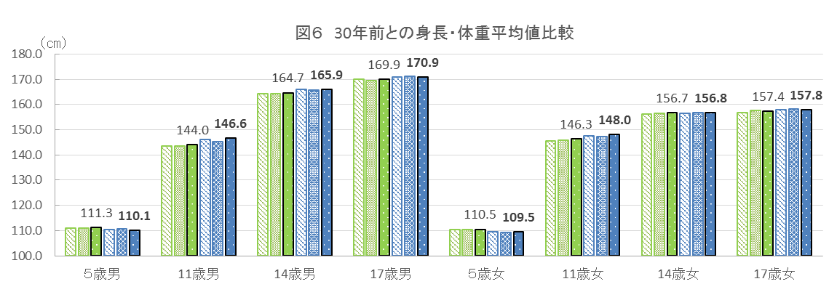

身長

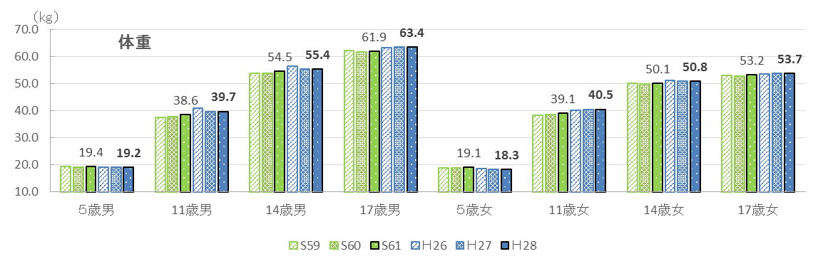

17
表８ 年齢別 むし歯(う歯)の者の割合 |  |  |  |  |  |  |  |  |  |  |  |  |  | （単位：％）
区 分 |  |  | 北海道 |  |  |  |  |  | 全国
 |  |  | 計 |  |  |  |  |  | 計
 |  |  |  |  | 処置完了者 |  | 未処置歯のある者 |  |  |  | 処置完了者 |  | 未処置歯のある者
幼稚園 | 5 | 歳 |  | 48.1 |  | 21.5 |  | 26.6 |  | 35.64 |  | 14.53 |  | 21.11
小学校 | 6 |  |  | 53.3 |  | 20.1 |  | 33.2 |  | 42.83 |  | 17.75 |  | 25.08
 | 7 |  |  | 61.8 |  | 26.5 |  | 35.3 |  | 50.45 |  | 23.57 |  | 26.88
 | 8 |  |  | 68.6 |  | 30.4 |  | 38.3 |  | 55.54 |  | 28.11 |  | 27.43
 | 9 |  |  | 68.5 |  | 35.0 |  | 33.4 |  | 55.54 |  | 29.66 |  | 25.89
 | 10 |  |  | 60.1 |  | 31.8 |  | 28.3 |  | 48.90 |  | 26.95 |  | 21.96
 | 11 |  |  | 51.8 |  | 25.7 |  | 26.1 |  | 40.00 |  | 22.28 |  | 17.73
中学校 | 12 |  |  | 42.5 |  | 21.9 |  | 20.7 |  | 35.52 |  | 20.02 |  | 15.50
 | 13 |  |  | 45.9 |  | 23.8 |  | 22.2 |  | 36.47 |  | 20.51 |  | 15.96
 | 14 |  |  | 51.0 |  | 25.1 |  | 25.9 |  | 40.37 |  | 22.37 |  | 18.00
高等学校 | 15 |  |  | 61.9 |  | 29.1 |  | 32.8 |  | 44.06 |  | 25.70 |  | 18.36
 | 16 |  |  | 67.8 |  | 31.2 |  | 36.7 |  | 49.40 |  | 28.49 |  | 20.92
 | 17 |  |  | 72.4 |  | 33.3 |  | 39.1 |  | 54.26 |  | 30.93 |  | 23.33

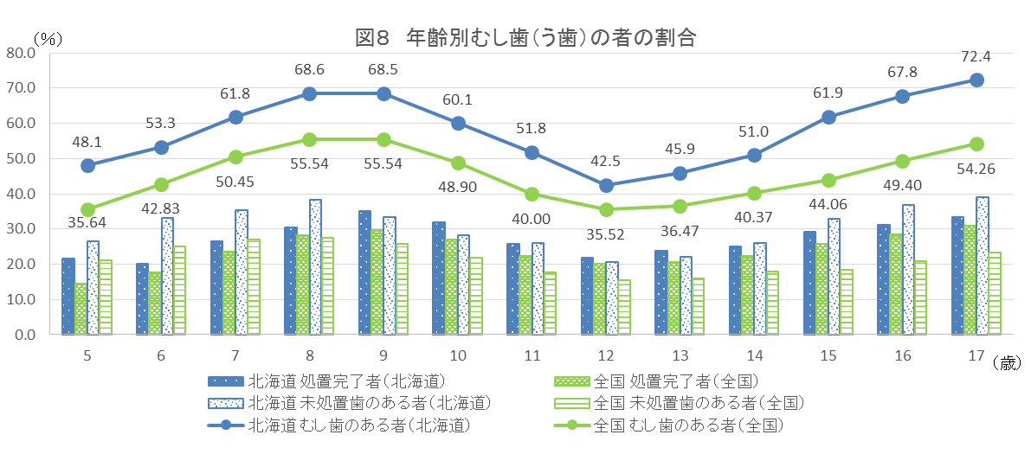

表９ 12歳の永久歯の一人当たり平均むし歯（う歯）等数の推移 |  |  |  |  |  |  |  |  |  |  |  |  |  | （単位：本）
区分 |  |  |  | H18 | H19 | H20 | H21 | H22 | H23 | H24 | H25 | H26 | H27 | H28
永久歯のむし歯 （う歯）等数 |  |  | 北海道 | 2.3 | 2.4 | 2.2 | 2.0 | 2.3 | 1.8 | 1.5 | 1.8 | 1.8 | 1.3 | 1.1
 |  |  | 全国 | 1.71 | 1.63 | 1.54 | 1.40 | 1.29 | 1.20 | 1.10 | 1.05 | 1.00 | 0.90 | 0.84
